SignIn
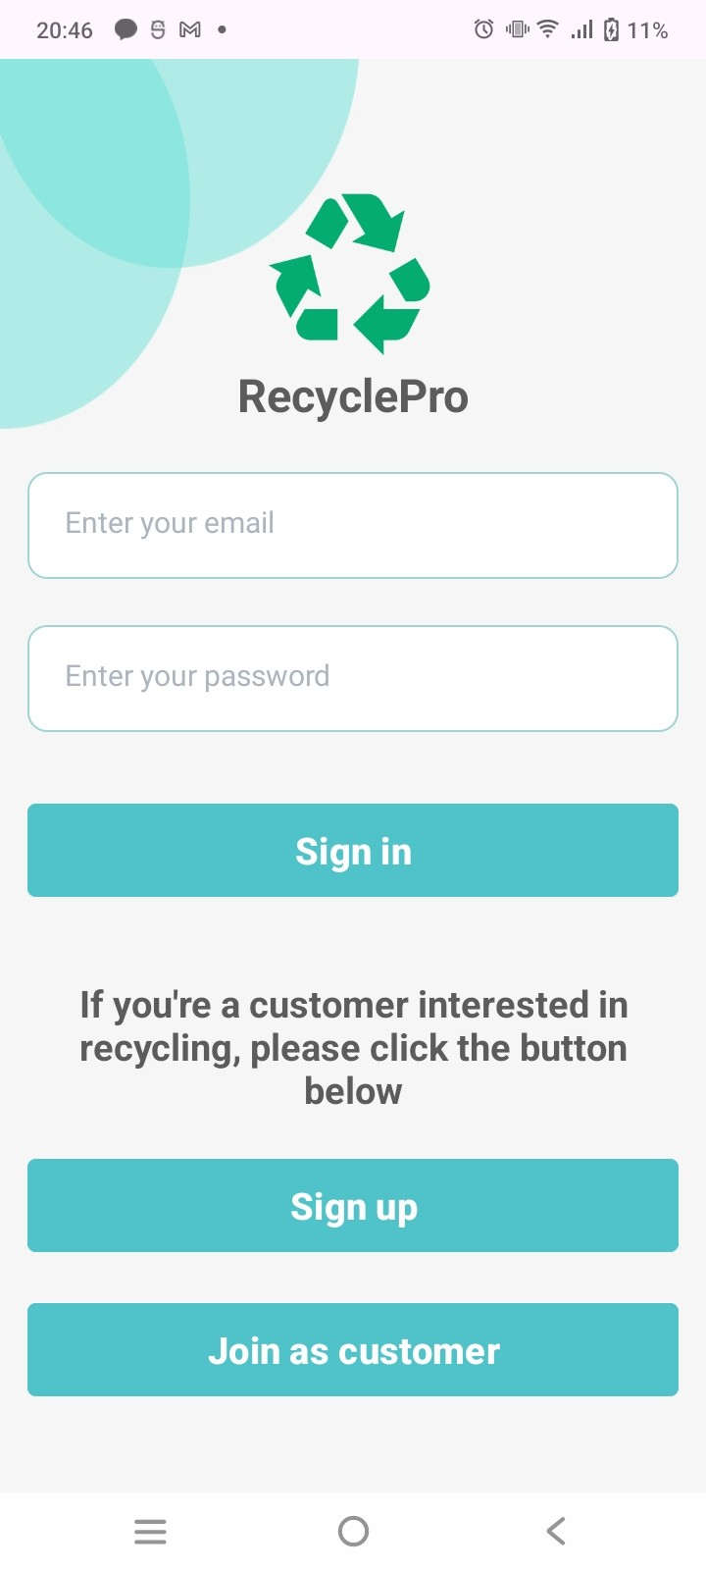
Bảng phân tích
Conditions | Valid Par | Invalid Par | Valid Boundary | Invalid Boundary
Email | đúng định dạng email | không đúng định dạng email
 |  | để trống
Password | >=6 kí tự | < 6 kí tự |  | 5

Bảng thiết kế
TestcaseID | TestCaseType | email | password | Expected result | Actual result | Status
1 | valid par. | loca@gmail.com | 123456 | Đăng nhập thành công | Đăng nhập thành công | Pass
2 |  | loca@gmail.com | 123(sai mật khẩu) | Thông báo đăng nhập thất bại | Thông báo đăng nhập thất bại | Pass
3 | invalid par | loca@gmail | 123456 | Thông báo đăng nhập thất bại | Không thông báo lỗi | Warning
4 |  |  | 123456 | Thông báo đăng nhập thất bại | Không thông báo lỗi | Warning
5 |  | loca@gmail.com |  | Thông báo đăng nhập thất bại | Không thông báo lỗi | Warning
6 | invalid bou | loca@gmail.com | 12345 | Thông báo đăng nhập thất bại | Không thông báo lỗi | Warning

SignUp
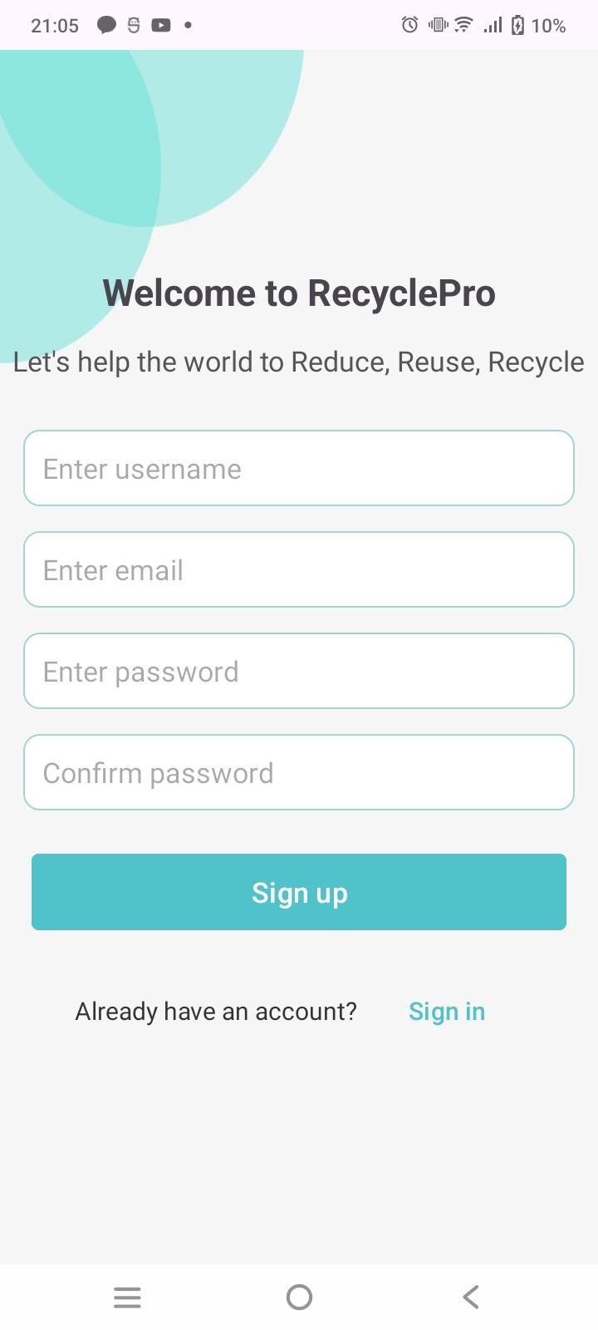
Bảng phân tích
Conditions | Valid Par | Invalid Par | Valid Boundary | Invalid Boundary
username | Là tên người | chứa kí tự số hoặc kí tự đặc biệt
 |  | không là tên người
 |  | để trống
Password | >=6 kí tự | < 6 kí tự |  | 5
Email | đúng định dạng email | không đúng định dạng email
 |  | để trống
confirmPassword | = password | không khớp password
 |  | để trống

Bảng thiết kế
Testcase ID | TestCaseType | username | email | password | confirm password | Expected result | Actual result | Status
1 | valid par. | Lộc | loca@gmail.com | 123456 | 123456 | Thông báo tạo thành công | Thông báo tạo thành công | Pass
2 |  | Lộc | loca@gmail.com (tài khoản tồn tại) | 123456 | 123456 | Thông báo email đã tồn tại | Thông báo email đã tồn tại | Pass
3 | invalid par | loc | loca@gmail.com | 123456 | 123456 | Thông báo tên người dùng bao gồm chữ | Thông báo tên người dùng bao gồm chữ | Pass
4 |  | Lộc 23@ | loca@gmail.com | 123456 | 123456 | Thông báo tên người dùng bao gồm chữ | Thông báo tên người dùng bao gồm chữ | Pass
5 |  |  | loca@gmail.com | 123456 | 123456 | Thông báo vui lòng nhập đầy đủ thông tin | Thông báo vui lòng nhập đầy đủ thông tin | Pass
6 |  | Lộc | loca@gmail | 123456 | 123456 | Thông báo email không hợp lệ | Thông báo email không hợp lệ | Pass
7 |  | Lộc |  | 123456 | 123456 | Thông báo vui lòng nhập đầy đủ thông tin | Thông báo vui lòng nhập đầy đủ thông tin | Pass
8 |  | Lộc | loca@gmail.com |  | 123456 | Thông báo vui lòng nhập đầy đủ thông tin | Thông báo vui lòng nhập đầy đủ thông tin | Pass
9 |  | Lộc | loca@gmail.com | 12 | 12 | Thông báo mật khẩu phải có ít nhất 6 kí tự | Thông báo mật khẩu phải có ít nhất 6 kí tự | Pass
10 |  | Lộc | loca@gmail.com | 123456 | 12 | Thông báo mật khẩu không khớp | Thông báo mật khẩu không khớp | Pass
11 |  | Lộc | loca@gmail.com | 123456 |  | Thông báo vui lòng nhập đầy đủ thông tin | Thông báo vui lòng nhập đầy đủ thông tin | Pass
12 | invalid boun | Lộc | loca@gmail.com | 123455 | 12345 | Thông báo mật khẩu phải có ít nhất 6 kí tự | Thông báo mật khẩu phải có ít nhất 6 kí tự | Pass

Submit product
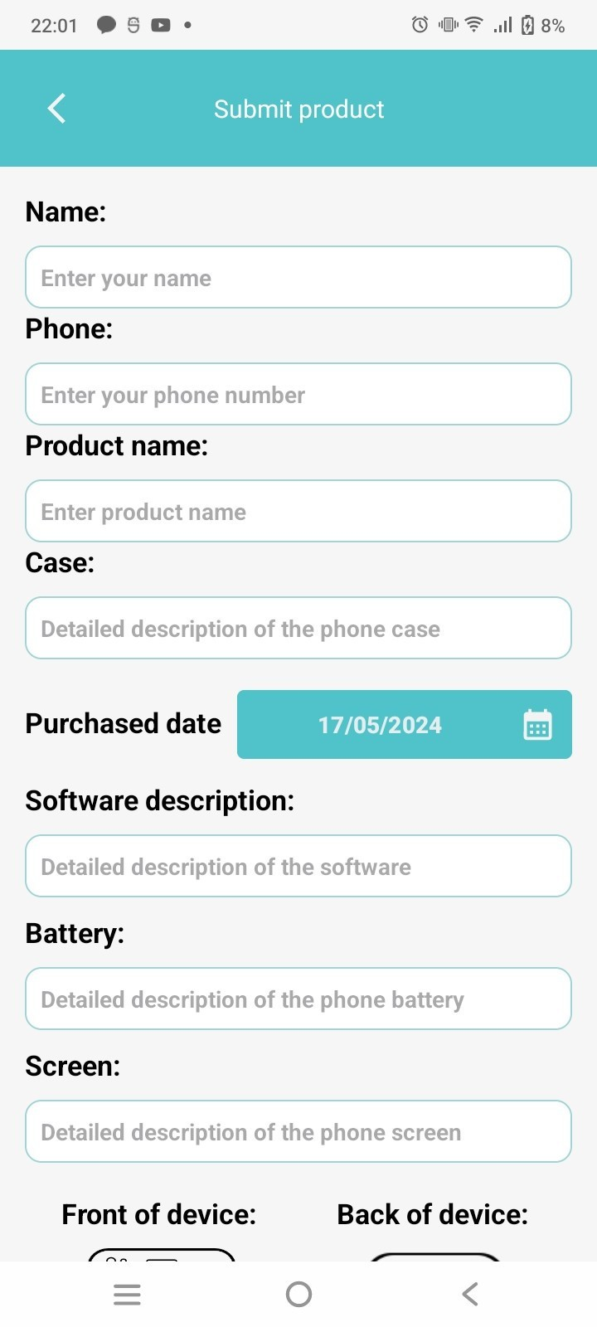
Bảng phân tích
Conditions | Valid Par | Invalid Par | Valid Boundary | Invalid Boundary
name | không để trống | để trống
Phone | 10 kí tự số bắt đầu bằng số 0 | < 10 kí tự |  | 9
 |  | >10 kí tự |  | 11
 |  | để trống
 |  | 10 kí tự số nhưng không bắt đầu số 0
 |  | có chứa kí tự không phải số
product name | không để trống | để trống
case | không để rỗng | để trống
software descripttion | không để rỗng | để trống
battery | không để rỗng | để trống
screen | không để rỗng | để trống

Bảng thiết kế
Testcase ID | TestCaseType | name | phone | product name | case | software descripttion | battery | screen | Expected result | Actual result | Status
1 | valid par. | Lộc | 0123456789 | IphoneX | blue | newest OS | 50% | break a bit in top left | thông báo Submit successful | thông báo Submit successful | Pass
2 | invalid par |  | 0123456790 | IphoneX | blue | newest OS | 50% | break a bit in top left | thông báo You have not entered enough data | thông báo You have not entered enough data | Pass
3 |  | Lộc |  | IphoneX | blue | newest OS | 50% | break a bit in top left | thông báo You have not entered enough data | thông báo You have not entered enough data | Pass
4 |  | Lộc | 0123456790 |  | blue | newest OS | 50% | break a bit in top left | thông báo You have not entered enough data | thông báo You have not entered enough data | Pass
5 |  | Lộc | 0123456791 | IphoneX |  | newest OS | 50% | break a bit in top left | thông báo You have not entered enough data | thông báo You have not entered enough data | Pass
6 |  | Lộc | 0123456792 | IphoneX | blue |  | 50% | break a bit in top left | thông báo You have not entered enough data | thông báo You have not entered enough data | Pass
7 |  | Lộc | 0123456793 | IphoneX | blue | newest OS |  | break a bit in top left | thông báo You have not entered enough data | thông báo You have not entered enough data | Pass
8 |  | Lộc | @123456794a | IphoneX | blue | newest OS | 50% |  | thông báo phone number is in wrong format | thông báo "Phone number is wrong format" | Pass
9 |  | Lộc | 012345 | IphoneX | blue | newest OS | 50% | break a bit in top left | thông báo phone number is in wrong format | thông báo "Phone number is wrong format" | Pass
10 |  | Lộc | 0123456796456 | IphoneX | blue | newest OS | 50% | break a bit in top left | thông báo phone number is in wrong format | thông báo "Phone number is wrong format" | Pass
11 |  | Lộc | 1123456797 | IphoneX | blue | newest OS | 50% | break a bit in top left | thông báo phone number is in wrong format | thông báo "Phone number is wrong format" | Pass
12 | invalid boun | Lộc | 012345678 | IphoneX | blue | newest OS | 50% | break a bit in top left | thông báo phone number is in wrong format | thông báo "Phone number is wrong format" | Pass
12 | invalid boun | Lộc | 01234567899 | IphoneX | blue | newest OS | 50% | break a bit in top left | thông báo phone number is in wrong format | thông báo "Phone number is wrong format" | Pass

Detail recycle submission
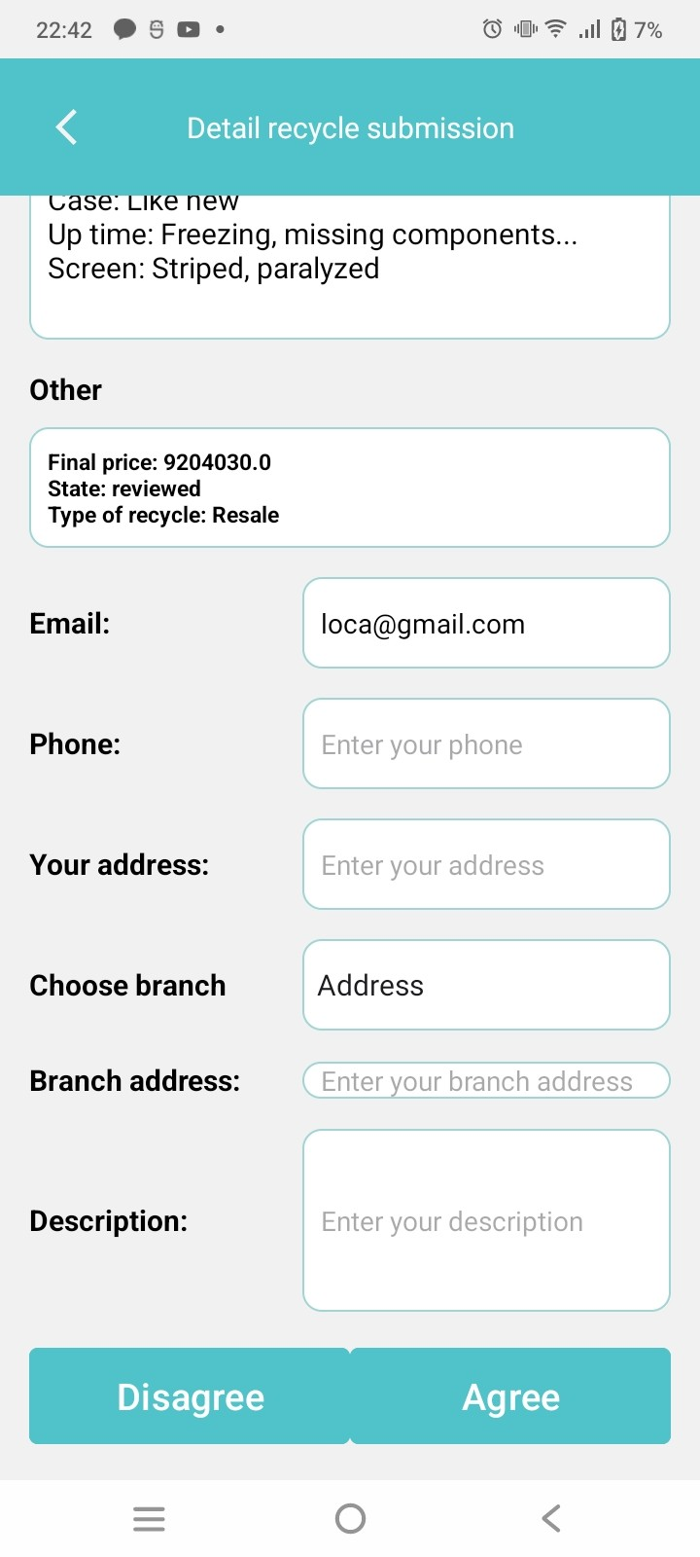
Bảng phân tích
Conditions | Valid Par | Invalid Par | Valid Boundary | Invalid Boundary
Phone | 10 kí tự số bắt đầu bằng số 0 | < 10 kí tự |  | 9
 |  | >10 kí tự |  | 11
 |  | để trống
 |  | 10 kí tự số nhưng không bắt đầu số 0
 |  | có chứa kí tự không phải số
your address | không để trống | để trống
branch address | không để rỗng | để trống
description | không để rỗng | để trống

Bảng thiết kế
Testcase ID | TestCaseType | phone | your address | branch address | descripttion | Expected result | Actual result | Status
1 | valid par. | 0123456789 | HCMC | Go Vap district | alo | thông báo Your information has been submited | thông báo Your information has been submited | Pass
2 | invalid par |  | HCMC | Go Vap district | alo | thông báo You have not entered enough information | thông báo You have not entered enough information | Pass
3 |  | 0123456791 |  | Go Vap district | alo | thông báo You have not entered enough data | thông báo You have not entered enough data | Pass
4 |  | 0123456790 | HCMC |  | alo | thông báo You have not entered enough data | thông báo You have not entered enough data | Pass
5 |  | 0123456791 | HCMC | Go Vap district |  | thông báo You have not entered enough data | thông báo You have not entered enough data | Pass
6 |  | @123456794a | HCMC | Go Vap district | alo | thông báo phone number is in wrong format | thông báo "Phone number is wrong format" | Pass
7 |  | 012345 | HCMC | Go Vap district | alo | thông báo phone number is in wrong format | thông báo "Phone number is wrong format" | Pass
8 |  | 0123456796456 | HCMC | Go Vap district | alo | thông báo phone number is in wrong format | thông báo "Phone number is wrong format" | Pass
9 |  | 1123456797 | HCMC | Go Vap district | alo | thông báo phone number is in wrong format | thông báo "Phone number is wrong format" | Pass
10 | invalid boun | 012345678 | HCMC | Go Vap district | alo | thông báo phone number is in wrong format | thông báo "Phone number is wrong format" | Pass
11 | invalid boun | 01234567899 | HCMC | Go Vap district | alo | thông báo phone number is in wrong format | thông báo "Phone number is wrong format" | Pass

Recycling assessment
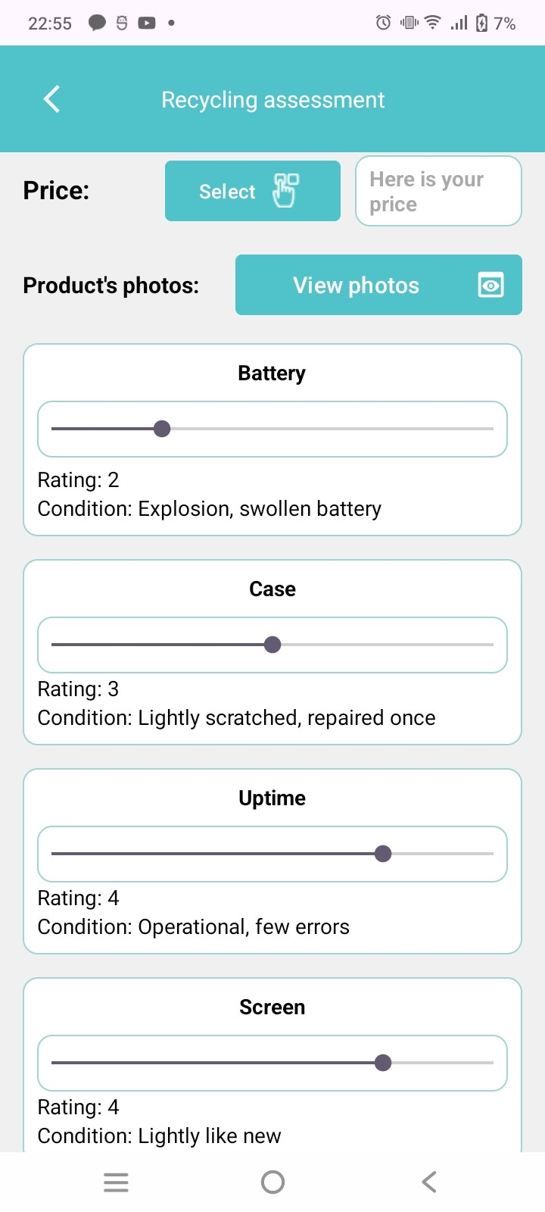
Bảng phân tích
Conditions | Valid Par | Invalid Par | Valid Boundary | Invalid Boundary
price | là số | không là số
 |  | để trống
final price | không để rỗng | để trống

Testcase ID | TestCaseType | price | final price | Expected result | Actual result | Status
1 | valid par. | 5000 | 1792.5 | send to email … | send to email … | Pass
2 | invalid par |  |  | thông báo bạn chưa nhập giá | thông báo bạn chưa nhập giá | Pass
3 |  | abc |  | thông báo giá không đúng định dạng | crash | Fail

